상품제안서
타거스 에코스마트 사이프러스 컨버터블 백팩 15.6인치 | 상품코드: S16072

 |  |  |  |  |  |  | 02-713-8555 | www.synergygift.co.kr
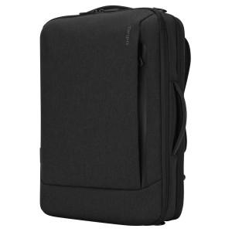 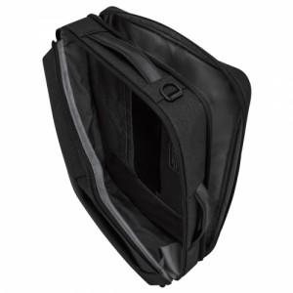 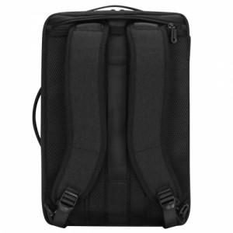

【상세/제작정보】

【인쇄/포장옵션】 | 실크 / 기본비닐

【공급단가】 | 수량 | 10~ | 50~ | 100~ | 300~ | 500~
*VAT별도 | 단가 | 100,150원 | 98,610원 | 96,300원 | 92,450원 | 88,600원

【상품 URL】 | https://www.synergygift.co.kr:443/src/goods_detail.php?gdno=9096

